Receiver
封装 | 数值/型号 | 类型 | 数量 | 位号
2_0X1_6 | EXS00A-CS06465 | 晶振 | 1 | X2
C0402 | GRM1555C1H1R0CA01 | 电容 | 1 | C18
C0402 | GRM1555C1H4R7CA01# | 电容 | 1 | C29
C0402 | GRM1555C1H820GA01 | 电容 | 1 | C34
C0402 | GRM1555C1H101JA01# | 电容 | 1 | C35
C0402 | GRM155R61A474KE15D | 电容 | 1 | C40
C0402 | GRM155R61A105KE15D | 电容 | 1 | C41
C0402 | 47P | 电容 | 1 | C48
C0402 | GRM1555C1H8R2BA01# | 电容 | 3 | C57，C64;C65
C0402 | GRM1555C1H101JA01 | 电容 | 1 | C58
C0402 | GRM155R71C473KA01J | 电容 | 1 | C59
C0402 | GRM1555C1H3R6BA01D | 电容 | 1 | C60
C0402 | GRM1555C1H120GA01 | 电容 | 1 | C62
C0402 | GRM1555C1H3R9BA01# | 电容 | 1 | C63
C0402 | GRM155R71C104KA88D | 电容 | 1 | C66
C0603 | 4.7uF/10V | 电容 | 1 | C1
C0603 | 0.1uF/10V | 电容 | 15 | C2;C3;C4;C5;C6;C8;C10;C12;C13;C17;C19;C23;C24，C47;C50
C0603 | 10uF/10V | 电容 | 5 | C7;C9;C11;C14，C46
CON4 | CON4，2.54*4排针 | 接插件 | 3 | J3;J5;J6
CON4X2 | HEADER 4X2，2.54*4双排排针 | 接插件 | 1 | J7
CP2102 | CP2102 | 芯片 | 1 | U3
LED0603 | F5F1 | 发光二极管 | 1 | D2
LQFP-64 | STM32L431rct6 | 芯片 | 1 | U10
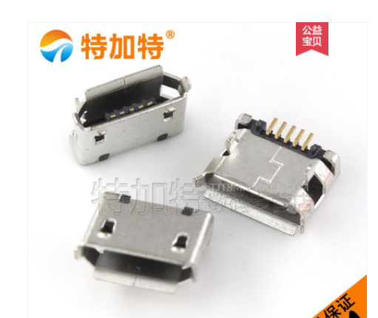
MICROUSB | micro usb | 接插件 | 1 | J1
QFN4X4 | SX1268 | 芯片 | 1 | U15
QFN28_NOLEAD_0_5 | STM8L151G6U6 | 芯片 | 1 | U13
R0402 | CRCW04020000Z0ED | 电感 | 1 | L2
R0402 | LQW15AN33NH00D | 电感 | 2 | L8，L13
R0402 | LQG15HN18NJ02D | 电感 | 1 | L11
R0402 | LQG15HS56NJ02D | 电感 | 1 | L12
R0402 | LQG15HS8N2J02D | 电感 | 1 | L14
R0402 | 10K | 电阻 | 1 | R9
R0603 | 33nH | 大功率电感 | 1 | L9
R0603 | 10K | 电阻 | 3 | R1;R2;R6
R0603 | 49.9 | 电阻 | 2 | R3;R4
R0603 | 100K | 电阻 | 1 | R5
R0603 | 0 | 电阻 | 2 | R11;R12
R0603 | 1K | 电阻 | 1 | R13
R0805 | MLZ2012M150W | 电感 | 1 | L7
SC-70 | PE4259 | 芯片 | 1 | U14
SIPEX3232EE | sipex3232eeA | 芯片 | 1 | U4
SMA-KE | ANT_SMA | 接插件 | 1 | J8
SOT-23-5 | XC6234H331VR-G | 芯片 | 1 | U6

